MEMORIA DE CANTIDAD
 | Nombre de la Guía: |  |  |  | Código: GR-GA05-FT01
 | GUIA PARA LA ELABORACION DE PRESUPUESTOS DE LOS CONTRATOS DE OBRA Y CONSULTORIA |  |  |  | Versión: 01
 | Nombre del Formato: |  |  |  | Vigencia: 29/06/2022
 | MEMORIAS DE CANTIDADES DE CORTE DE OBRA |  |  |  | Página: 1 de 1
CONTRATO N°: | OBJETO:
CONTRATISTA: |  |  | CORTE No. |  | FECHA: | (dd/mm/aa)
INTERVENTORIA:
(a) ITEM Nº: | (b) DESCRIPCION ITEM |  |  |  |  | UND de Medida

(d) PLANO DESCRIPTIVO DE LA MEMORIA |  | (e) LOCALIZACION | DIMENSIONES |  |  | TOTAL
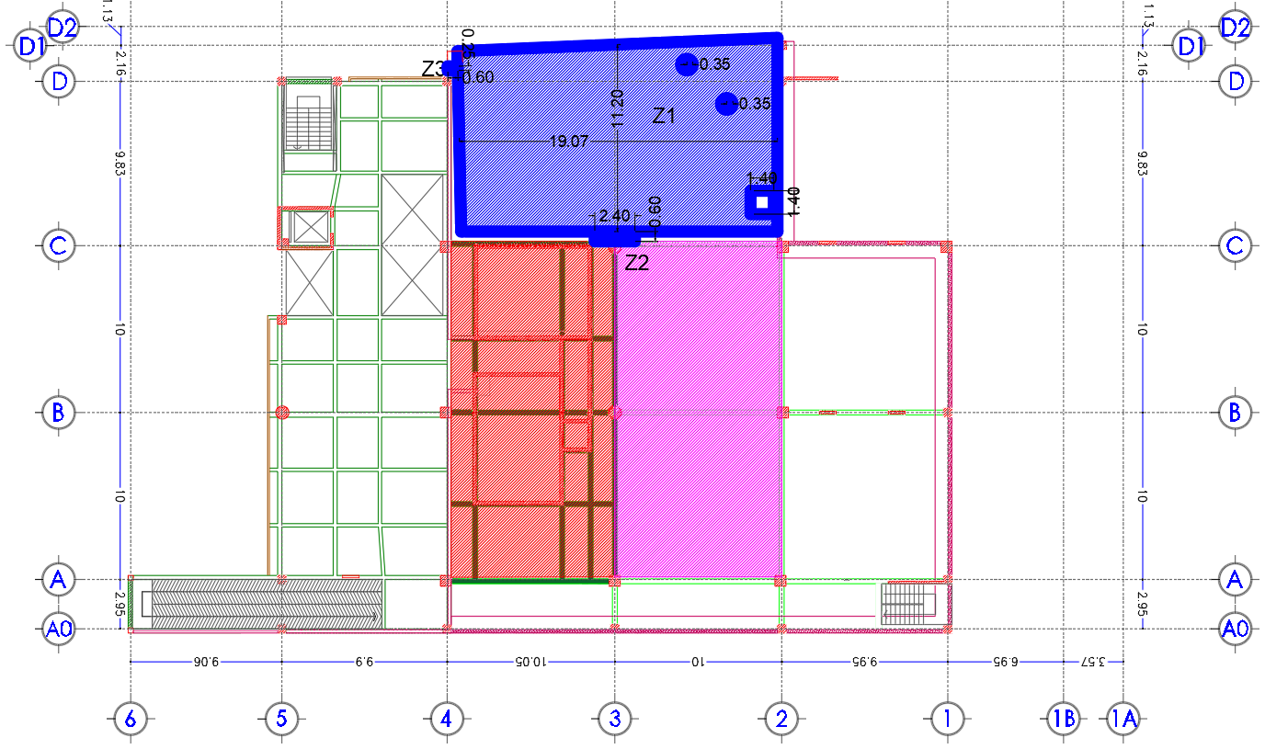 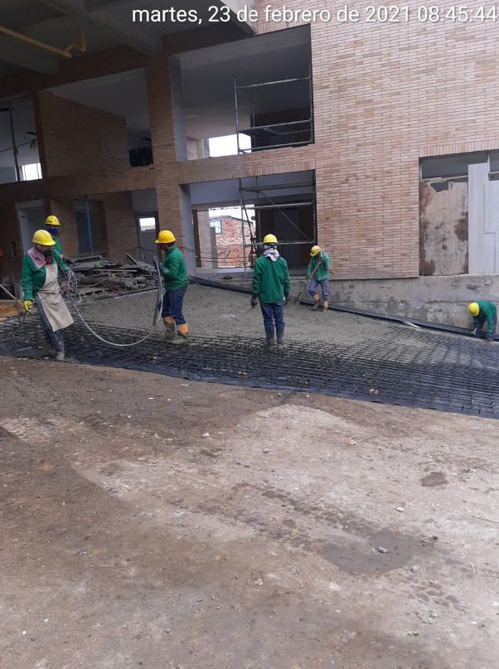 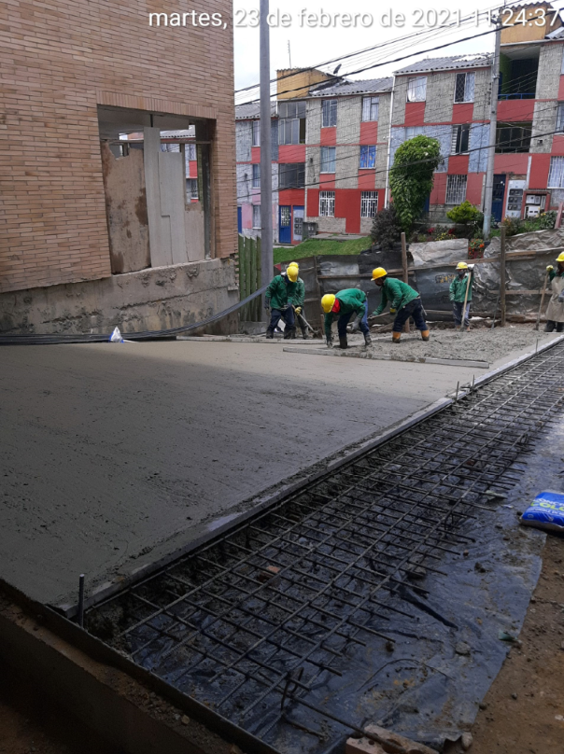 |  |  | (g) Longitud | Ancho | Cantidad | UND de Medida

 |  | TOTAL |  |  |  | -
Elaboró: |  | Vo/Bo
__________________________________ | _______________________________________ | ________________________________________________ |  | _____________________________________

Firma | Firma | Firma |  | Firma
RESIDENTE DE OBRA | DIRECTOR DE OBRA | INTERVENTORÍA / SUPERVISOR |  | INTERVENTORIA / APOYO A LA SUPERVISIÓN

MATRICULA No | MATRICULA No | MATRICULA No |  | MATRICULA No

